测试用例
项目名称： | Chromium特性测试众测
任务名称： | Chromium特性测试众测
任务编号 | 用例编号 | 关联用例编号 | 关联需求 | 用例名称 | 优先级 | 用例描述 | 前置条件 | 环境配置 | 操作步骤 | 输入数据 | 预期结果 | 评判标准 | 其他说明 | 设计人员 | 设计时间 | 测试结果 | 测试结论 | 附件
Chromium安装、运行 | TC00001 |  |  | 安装Chromium | 中 | 安装chromium | qemu虚拟机安装完成 | CPU：i9 11900 内存：16G 硬盘：512G 系统：Win10 | dnf install chrominum |  | 通过 |  |  |  |  | 通过 | 通过 | 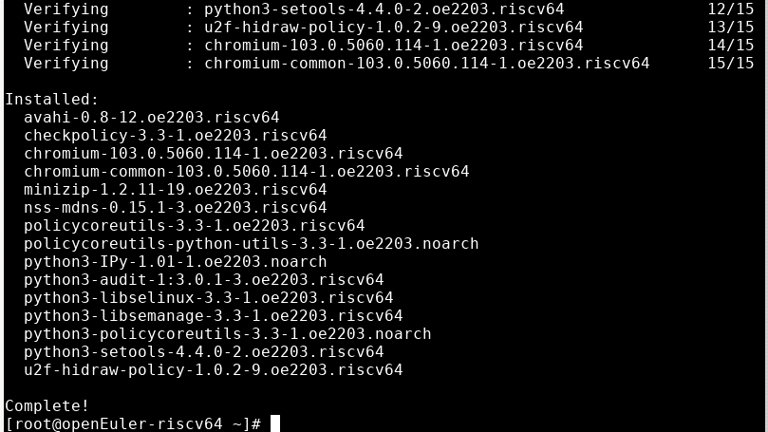
Chromium安装、运行 | TC00002 |  |  | 运行Chrominum | 中 | 运行chromium | chromium安装完成 | CPU：i9 11900 内存：16G 硬盘：512G 系统：Win10 | Xfce桌面下打开终端，输入chromium 启动 Chromium |  | 通过 |  |  |  |  | 通过 | 通过 | 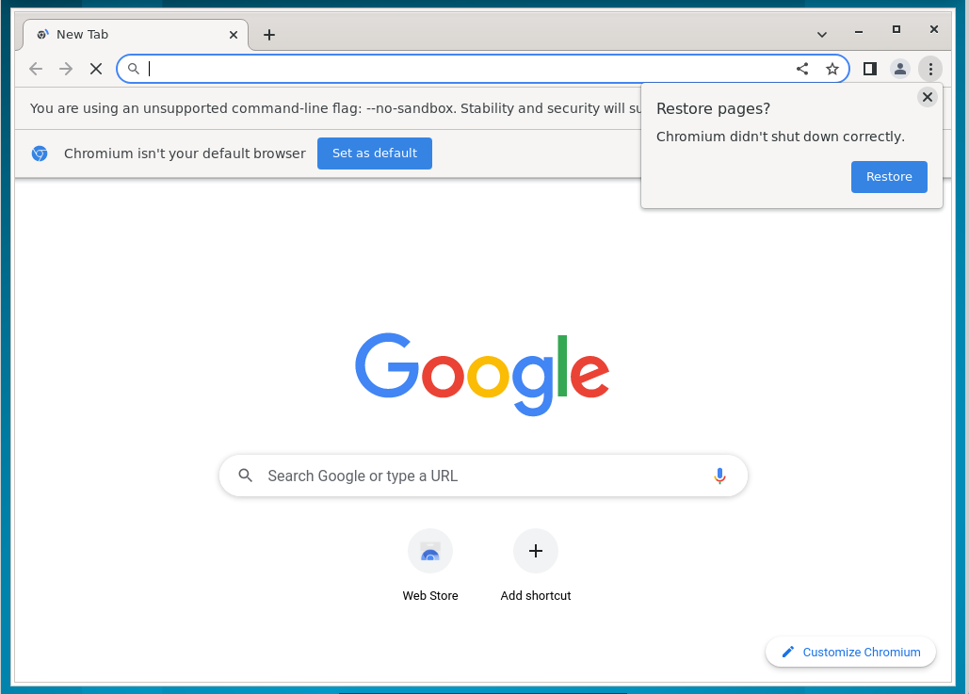
2.3 | TC00003 |  |  | 将 Chromium设置为默认浏览器 | 中 | 将 Chromium设置为默认浏览器 | chromium安装完成 | CPU：i9 11900 内存：16G 硬盘：512G 系统：Win10 | 右键桌面后依次点击Applications>settings>default applications，在弹出的对话框中选择internet一栏，随后在Web Browser选项栏中改为Chromium。 |  | 通过 |  |  |  |  | 通过 | 通过 | 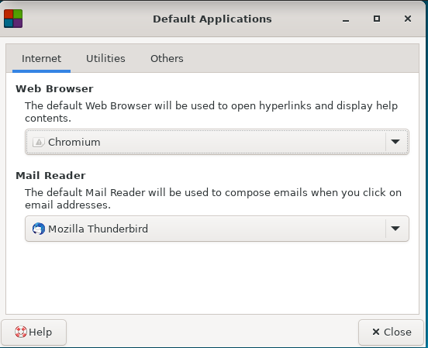
3.1.1 | TC00004 |  |  | 导入 | 中 | 导入 | chromium安装完成 | CPU：i9 11900 内存：16G 硬盘：512G 系统：Win10 | 1、在计算机上打开 Chromium。 2、在右上角，点击“更多”图标。 3、依次选择书签>导入书签和设置。 4、选择包含待导入书签的程序。 5、点击导入。 6、点击完成。 |  | 通过 |  |  |  |  | 通过 | 通过 | 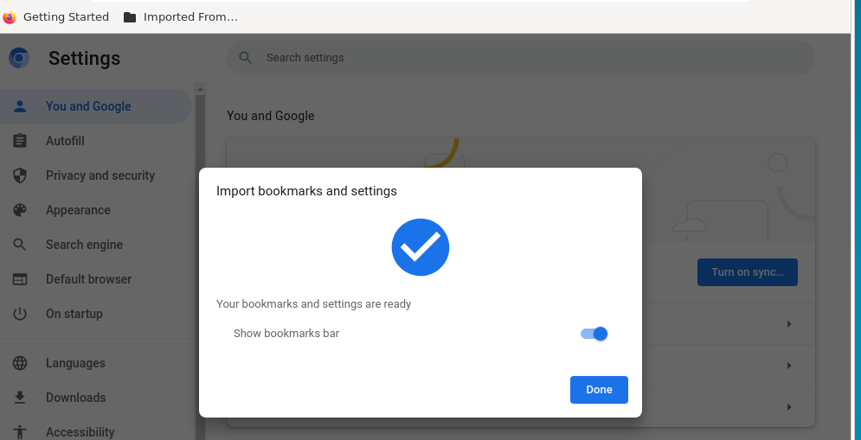
3.1.2 | TC00005 |  |  | 导出 | 中 | 导出 | chromium安装完成 | CPU：AMD R7 4800H 内存：16G 硬盘：1.5T 系统：Win14 | 1、在计算机上打开 Chromium。 2、在右上角，点击“更多”图标。 3、依次选择书签 接着点按 书签管理器。 4、在顶部，依次点击“更多”图标 展开 接着点按 导出书签。 |  | 通过 |  |  |  |  | 通过 | 通过 | 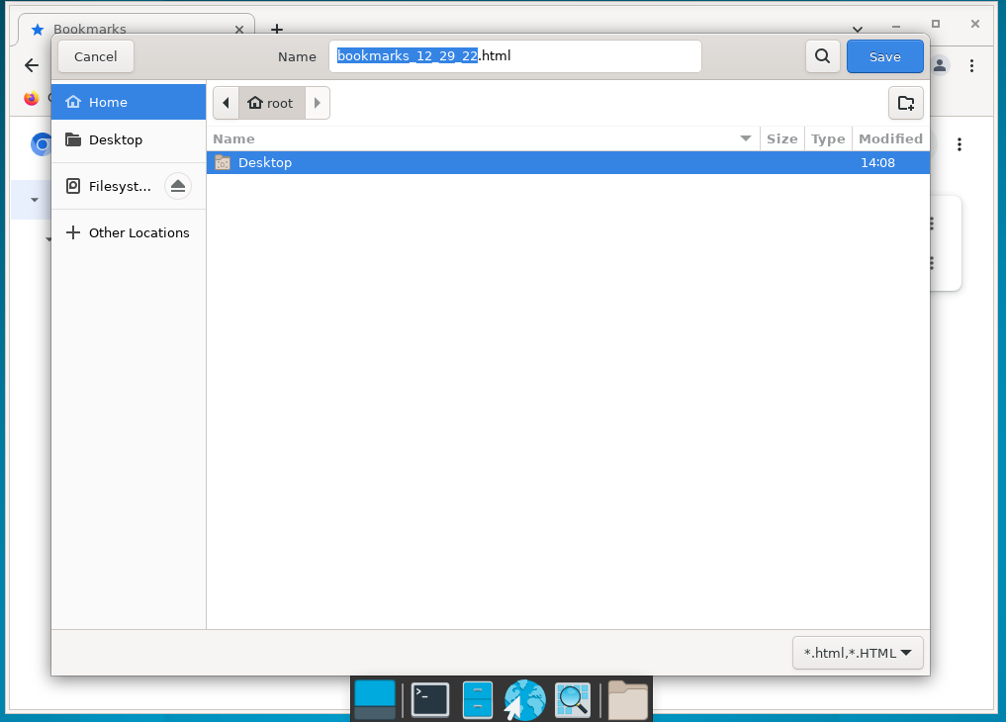
3.2 | TC00006 |  |  | “新标签页”页面个性化设置 | 中 | “新标签页”页面个性化设置 | chromium安装完成 | CPU：AMD R7 4800H 内存：16G 硬盘：1.5T 系统：Win15 | 若要在快捷方式或最常访问的网站之间切换，请按照以下步骤操作： 1、打开 Chromium。 2、在“新标签页”页面的右下角，依次点击“自定义 Chromium”图标>快捷方式。 3、选择我的快捷方式或最常访问的网站。 4、若要隐藏快捷方式，请开启隐藏快捷方式。 5、点击完成。 若要移除或修改某个网站，请按照以下步骤操作： 1、将鼠标指针指向相应图标。 2、点击该图标右上角的“更多”图标。 3、选择修改快捷方式或移除。 添加自定义背景图片 可上传照片以用作 Chromium 的背景。 1、在“新标签页”页面的右下角，依次点击“自定义 Chromium”图标>背景。 2、若要上传照片，请点击从设备上传。 提示：若要每日更改一次背景，请点击相应集合并开启每日刷新。 更改浏览器的颜色 1、在“新标签页”页面的右下角，依次点击“自定义 Chromium”图标>颜色和主题。 2、选择颜色。 3、点击完成。 |  | 1.在快捷方式或最常访问的网站之间切换 通过 2.移除或修改某个网站通过. 3.添加自定义背景图片 通过 4. 更改浏览器的颜色 通过 |  |  |  |  | 1.在快捷方式或最常访问的网站之间切换 通过 2.移除或修改某个网站通过. 3.添加自定义背景图片 通过 4. 更改浏览器的颜色 通过 | 通过 | 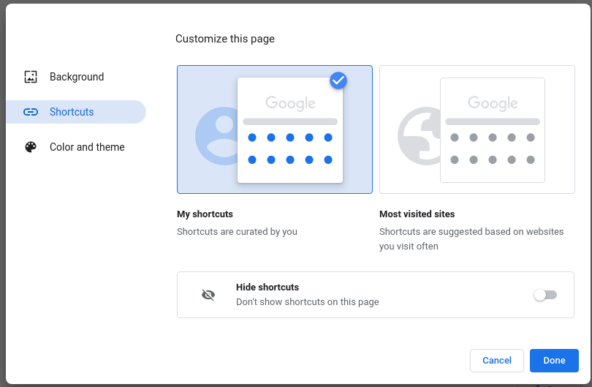 |  | 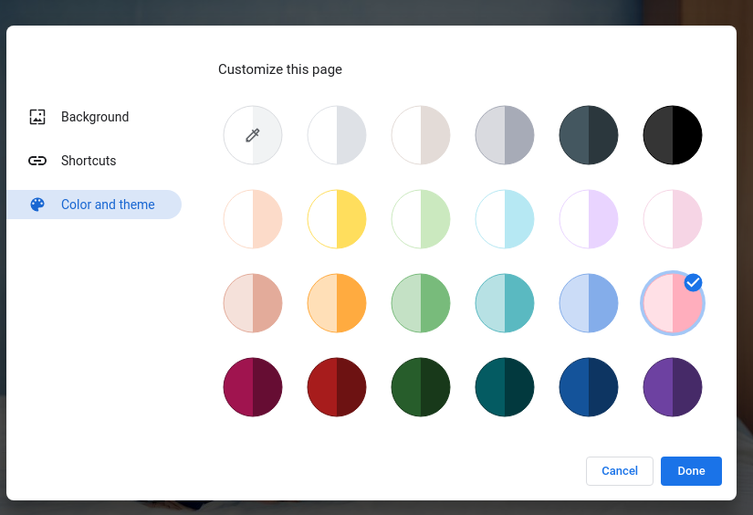
3.3.1 | TC00007 |  |  | 设置启动页 | 中 | 设置启动页 | chromium安装完成 | CPU：i9 11900 内存：16G 硬盘：512G 系统：Win10 | 打开新标签页可以设置 Chromium，使其将您想打开的每一个新窗口都显示为“新标签页”页面。 1、在计算机上打开 Chromium。 2、在右上角，依次点击“更多”图标>设置。 3、在左侧，点击启动时。 4、点击打开新标签页。 继续浏览上次打开的网页 可以指示 Chromium 重新打开您退出 Chromium 时正在浏览的网页。 在计算机上： 1、在计算机上打开 Chromium。 2、在右上角，依次点击“更多”图标>设置。 3、点击启动时。 4、选择继续浏览上次打开的网页。 系统会保存您的 Cookie 和数据，因此您当时登录的任何网站（例如 Gmail）都会再次打开。如果您不想自动登录到这些网页，请按以下步骤操作： 1、在计算机上打开 Chromium。 2、在右上角，依次点击“更多”图标>设置。 3、依次点击隐私设置和安全性>Cookie 及其他网站数据。 4、关闭退出 Chromium 时清除 Cookie 及网站数据。 打开一组特定网页 可以指示 Chromium 打开任意网页。 1、在计算机上打开 Chromium。 2、在右上角，依次点击“更多”图标>设置。 3、在“启动时”下，选择打开特定网页或一组网页。 点击添加新网页。输入网址，然后点击添加。 点击使用当前网页。 若要更新网页，请依次点击网址右侧的“更多”图标>编辑或删除。 |  | 1. 打开新标签页 通过 2.继续浏览上次打开的网页 通过 3.在计算机上：通过 4. 打开一组特定网页 通过 |  |  |  |  | 1. 打开新标签页 通过 2.继续浏览上次打开的网页 通过 3.在计算机上：通过 4. 打开一组特定网页 通过 |  | 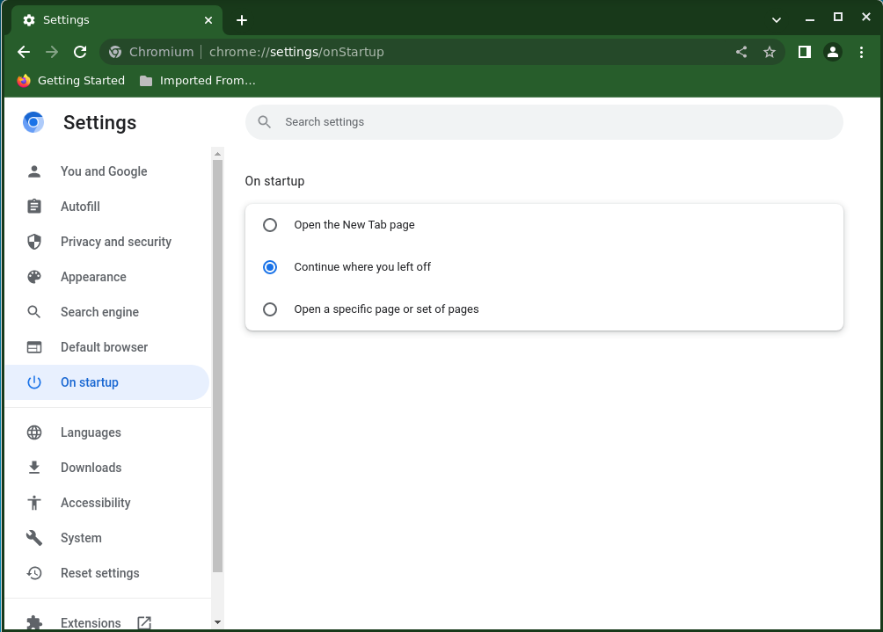
3.3.2 | TC00008 |  |  | 选择主页 | 中 | 选择主页 | chromium安装完成 | CPU：i9 11900 内存：16G 硬盘：512G 系统：Win10 | 1、在计算机上打开 Chromium。 2、在右上角，依次点击“更多”图标>设置。 3、在“外观”下，开启显示“主页”按钮。 4、在“显示‘主页’按钮”下方，选择使用新标签页或自定义网页。 |  | 通过 |  |  |  |  | 通过
3.4.1 | TC00009 |  |  | 添加书签 | 中 | 添加书签 | chromium安装完成 | CPU：i9 11900 内存：16G 硬盘：512G 系统：Win10 | 1、在计算机上打开 Chromium。 2、转到今后想要再次访问的网站。 3、在地址栏右侧，点击星形图标。 |  | 通过 |  |  |  |  | 通过 |  | 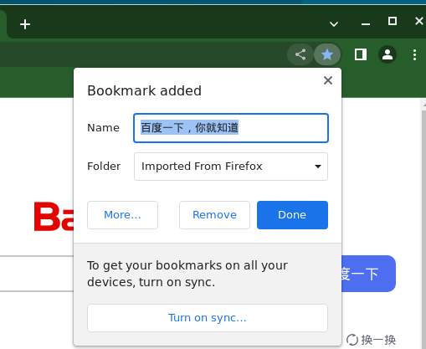
3.4.2 | TC00010 |  |  | 查找书签 | 中 | 查找书签 | chromium安装完成 | CPU：i9 11900 内存：16G 硬盘：512G 系统：Win10 | 从菜单中： 1、在计算机上打开 Chromium。 2、在右上角，依次点击“更多”图标>书签。 3、点击所需的书签。 从导航面板中： 1、在浏览器右上角，点击“侧边栏”图标 。 2、点击书签。 |  | 通过 |  |  |  |  | 通过 | 通过 | 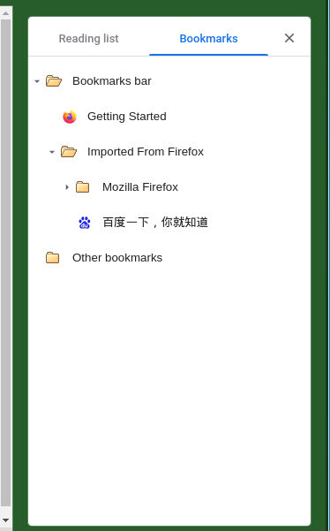
3.4.3 | TC00011 |  |  | 修改书签 | 中 | 修改书签 | chromium安装完成 | CPU：i9 11900 内存：16G 硬盘：512G 系统：Win10 | 1、在计算机上打开 Chromium。 2、在右上角，依次点击“更多”图标>书签>书签管理器。 3、在相应书签的右侧，依次点击向下箭头 向下箭头>修改。 |  | 通过 |  |  |  |  | 通过 | 通过 | 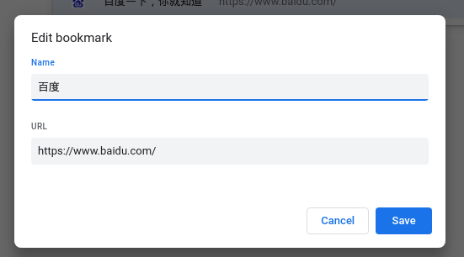
3.4.4 | TC00012 |  |  | 删除书签 | 中 | 删除书签 | chromium安装完成 | CPU：i9 11900 内存：16G 硬盘：512G 系统：Win10 | 1、在计算机上打开 Chromium。 2、在右上角，依次点击“更多”图标>书签>书签管理器。 3、在相应书签的右侧，依次点击向下箭头>删除。 |  | 通过 |  |  |  |  | 通过 | 通过 | 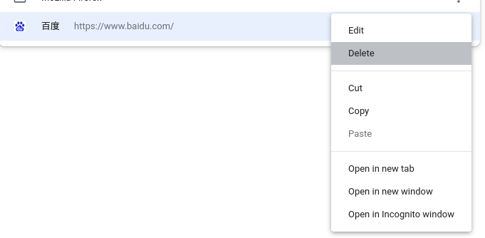
3.4.5 | TC00013 |  |  | 将书签移至文件夹 | 中 | 将书签移至文件夹 | chromium安装完成 | CPU：i9 11900 内存：16G 硬盘：512G 系统：Win10 | 1、在计算机上打开 Chromium。 2、在右上角，依次点击“更多”图标>书签>书签管理器。 3、可向上或向下拖动书签，或者将书签拖到左侧的文件夹中。也可复制并粘贴书签，使其按照预期的顺序排列。 |  | 通过 |  |  |  |  | 通过 | 通过
3.4.6 | TC00014 |  |  | 将书签放入文件夹中 | 中 | 将书签放入文件夹中 | chromium安装完成 | CPU：i9 11900 内存：16G 硬盘：512G 系统：Win10 | 1、在计算机上打开 Chromium。 2、在右上角，依次点击“更多”图标>书签>书签管理器。 3、在右上角，依次点击“更多”图标>添加新文件夹。 |  | 通过 |  |  |  |  | 通过 | 通过
3.4.7 | TC00015 |  |  | 按字母顺序排列书签 | 中 | 按字母顺序排列书签 | chromium安装完成 | CPU：i9 11900 内存：16G 硬盘：512G 系统：Win10 | 1、在计算机上打开 Chromium。 2、在右上角，依次点击“更多”图标>书签>书签管理器。 3、在右上角，依次点击“更多”图标>按名称排序。 |  | 通过 |  |  |  |  | 通过 | 通过
3.5.2 | TC00016 |  |  | 查看和管理书签 | 中 | 查看和管理书签 | chromium安装完成 | CPU：i9 11900 内存：16G 硬盘：512G 系统：Win10 | 1、在计算机上打开 Chromium。 2、在右上角，点击“更多”图标。 3、依次点击书签>书签管理器。 4、系统会在左侧显示包含所有书签的文件夹 |  | 通过 |  |  |  |  | 通过 | 通过
3.6.1 | TC00017 |  |  | 管理“提示保存密码”功能 | 中 | 管理“提示保存密码”功能 | chromium安装完成 | CPU：i9 11900 内存：16G 硬盘：512G 系统：Win10 | 1、在计算机上打开 Chromium。 2、在右上角，依次点击“个人资料”图标>“密码”图标。 如果找不到“密码”图标，请改为在屏幕右上角依次点击“更多”图标>设置>自动填充>密码管理工具。 3、开启或关闭提示保存密码。 |  | 通过 |  |  |  |  | 通过 | 通过 | 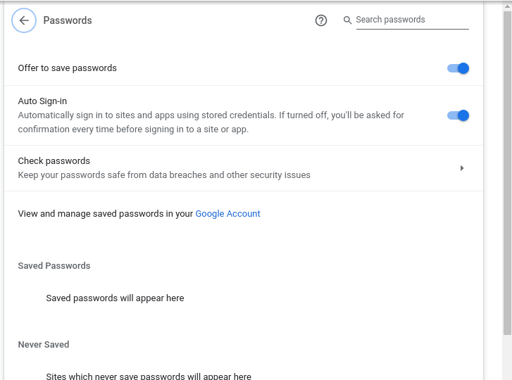
3.7 | TC00018 |  |  | 以访客身份浏览 Chromium | 中 | 以访客身份浏览 Chromium | chromium安装完成 | CPU：i9 11900 内存：16G 硬盘：512G 系统：Win10 | 1、在计算机上打开 Chromium。 2、点击右上角的“个人资料”图标。 3、点击访客。 |  | 通过 |  |  |  |  | 通过 | 通过 | 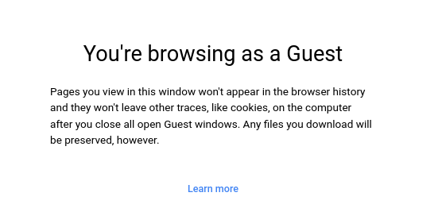
4.1.1 | TC00019 |  |  | 打开新的标签页 | 中 | 打开新的标签页 | chromium安装完成 | CPU：i9 11900 内存：16G 硬盘：512G 系统：Win10 | 在 chromium 窗口顶部，点击右侧最后一个标签页旁的“打开新的标签页”图标，或使用键盘快捷键：Ctrl + t 在新窗口中打开标签页 点击标签页并将其拖到 Google Chromium 窗口外面。 要打开新窗口，请使用键盘快捷键：Ctrl + n 在新的标签页中打开文件 从计算机的桌面上或文件夹中，将相应文件拖到 Google Chromium 标签页中。如果此操作成功，光标将显示“添加”图标。 在计算机中浏览并选择想要打开的文件。打开新的标签页，然后使用键盘快捷键：Ctrl + o 在新标签页中打开链接 按住 Ctrl 的同时点击链接 |  | 1. ctrl +t 通过 2.ctrl+n 通过 3.ctrl+o通过 4.ctrl点击链接 通过 |  |  |  |  | 1. ctrl +t 通过 2.ctrl+n 通过 3.ctrl+o通过 4.ctrl点击链接 通过 | 通过 | 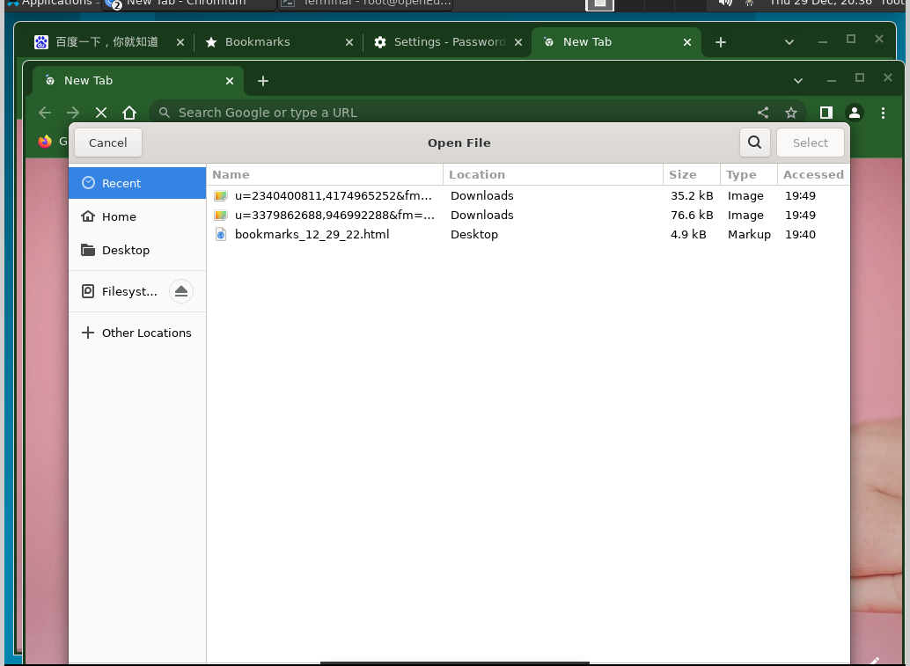
4.1.2 | TC00020 |  |  | 排列标签页 | 中 | 排列标签页 | chromium安装完成 | CPU：i9 11900 内存：16G 硬盘：512G 系统：Win10 | 要更改标签页的排列顺序，请沿浏览器窗口顶部拖动标签页。 若要将某个标签页固定到左侧，请右键点击该标签页，然后选择固定。固定标签页的尺寸较小，并且只显示网站的图标。 若要取消固定某个标签页，请右键点击该标签页，然后选择取消固定。 若要将某个标签页移至另一个窗口，请右键点击该标签页，并选择将标签页移至另一个窗口。然后，选择要移至的窗口。请确保您在这两个窗口中都使用同一份个人资料登录了 Chromium。 |  | 通过 |  |  |  |  | 通过 | 通过
4.1.3 | TC00021 |  |  | 为标签页分组 | 中 | 为标签页分组 | chromium安装完成 | CPU：i9 11900 内存：16G 硬盘：512G 系统：Win10 | 可以使用群组整理标签页。 1、在计算机上打开 Chromium。 2、点击“打开新的标签页”图标 打开新的标签页。 3、右键点击某个标签页，然后选择添加到新组。 若要修改标签页群组，请右键点击左侧的彩色圆圈或名称。 为该群组命名。 向该群组添加更多标签页。 移除该群组。 若要将某个标签页添加到现有群组，请将此标签页拖入该群组。 若要从群组中移除某个标签页，请右键点击此标签页，然后选择从群组中移除。 |  | 通过 |  |  |  |  | 通过 | 通过 | 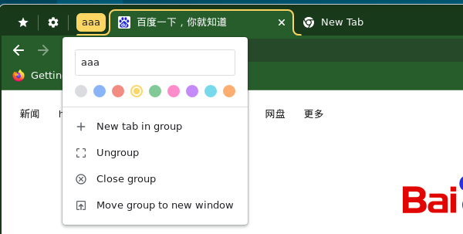
4.1.4 | TC00022 |  |  | 收起和展开标签页群组 | 中 | 收起和展开标签页群组 | chromium安装完成 | CPU：i9 11900 内存：16G 硬盘：512G 系统：Win10 | 1、创建标签页群组。 2、若要展开或收起群组，请选择其名称或彩色圆圈 |  | 通过 |  |  |  |  | 通过 | 通过
4.1.5 | TC00023 |  |  | 在 Chromium 中搜索打开的标签页 | 中 | 在 Chromium 中搜索打开的标签页 | chromium安装完成 | CPU：i9 11900 内存：16G 硬盘：512G 系统：Win10 | 1、打开 Chromium。 2、在上次打开的标签页右侧，点击“标签页搜索”图标 向下箭头。 3、输入您要查找的网站的关键字。 4、在由打开的标签页组成的列表中： 如需打开某个标签页，请找到并点击它。 如需关闭某个标签页，请找到它并点击它右侧的“关闭”图标。 |  | 通过 |  |  |  |  | 通过 | 通过 | 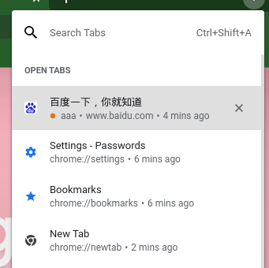
4.1.6 | TC00024 |  |  | 关闭标签页 | 中 | 关闭标签页 | chromium安装完成 | CPU：i9 11900 内存：16G 硬盘：512G 系统：Win10 | 点击相应标签页右上角的“关闭”图标，或使用以下键盘快捷键：Ctrl + w |  | 通过 |  |  |  |  | 通过 | 通过
4.1.7 | TC00025 |  |  | 恢复标签页或窗口 | 中 | 恢复标签页或窗口 | 已关闭标签页 | CPU：i9 11900 内存：16G 硬盘：512G 系统：Win10 | Ctrl + Shift + t |  | 通过 |  |  |  |  | 通过 | 通过
4.2 | TC00026 |  |  | 在 Chromium 上搜索网络信息 | 中 | 在 Chromium 上搜索网络信息 | chromium安装完成 | CPU：i9 11900 内存：16G 硬盘：512G 系统：Win10 | 1、在计算机上打开 Chromium。 2、在顶部的地址栏中，输入想搜索的内容。 3、选择一条结果，或者按 Enter 键。 |  | 通过 |  |  |  |  | 通过 | 通过
4.2.1 | TC00027 |  |  | 在网页中搜索 | 中 | 在网页中搜索 | chromium安装完成 | CPU：i9 11900 内存：16G 硬盘：512G 系统：Win10 | Ctrl + f来快速查找字词或短语。 |  | 通过 |  |  |  |  | 通过 | 通过 | 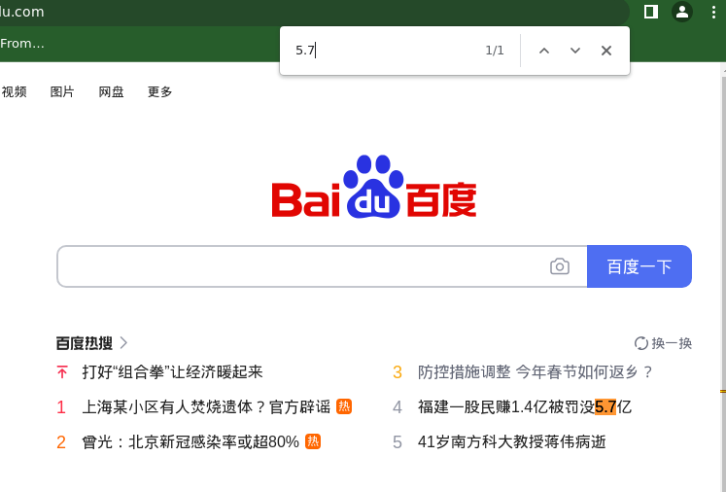
4.3 | TC00028 |  |  | 设置默认搜索引擎 | 中 | 设置默认搜索引擎 | chromium安装完成 | CPU：i9 11900 内存：16G 硬盘：512G 系统：Win10 | 1、在计算机上打开 Chromium 。 2、在右上角，依次点击“更多”图标>设置。 3、点击搜索引擎。 4、点击“地址栏中使用的搜索引擎”旁边的向下箭头。 5、选择新的默认搜索引擎。 |  | 通过 |  |  |  |  | 通过 | 通过
4.3.1 | TC00029 |  |  | 添加、修改或移除网站搜索快捷字词 | 中 | 添加、修改或移除网站搜索快捷字词 | chromium安装完成 | CPU：i9 11900 内存：16G 硬盘：512G 系统：Win10 | 1、在计算机上打开 Chromium 。 2、在右上角，依次点击“更多”图标>设置。 3、依次点击左侧的搜索引擎>管理搜索引擎和网站搜索。 4、如要更改网站搜索快捷字词，请执行以下操作： 添加：在“网站搜索”的右侧，点击添加。填写文本字段后点击添加。 修改：在网站搜索快捷字词的右侧，点击“修改”图标 修改。 设为默认：在网站搜索快捷字词的右侧，依次点击“更多”图标>设为默认。 停用：在网站搜索快捷字词的右侧，依次点击“更多”图标>停用。 删除：在网站搜索快捷字词的右侧，依次点击“更多”图标>删除。 |  | 通过 |  |  |  |  | 通过 | 通过
4.4 | TC00030 |  |  | 下载文件 | 中 | 下载文件 | chromium安装完成 | CPU：i9 11900 内存：16G 硬盘：512G 系统：Win10 | 1、在计算机上打开 Chromium 。 2、转到您想从中下载文件的网页。 3、保存相应文件： 大多数文件：点击相应的下载链接。或者，右键点击相应文件并选择另存为。 图片：右键点击相应图片并选择图片另存为。 视频：将光标指向相应视频。点击“下载”图标。如果您无法执行此操作，则表明该视频的所有者或托管网站已禁止下载。 PDF 文件：右键点击相应文件，然后选择链接另存为。 网页：依次点击右上角的“更多”图标>更多工具>网页另存为。 4、如果系统提示，请选择要将该文件保存到的位置，然后点击保存。 |  | 通过 |  |  |  |  | 通过 | 通过 | 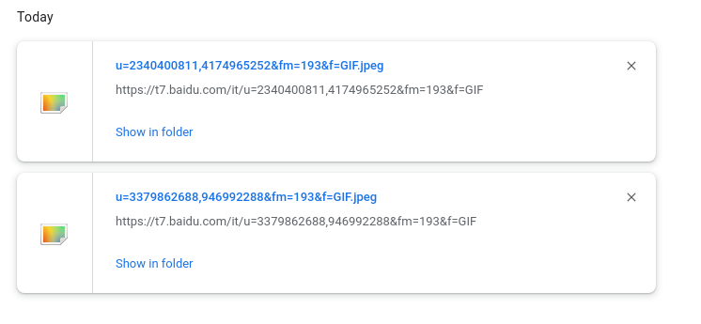
4.4.1 | TC00031 |  |  | 更改默认的下载权限 | 中 | 更改默认的下载权限 | chromium安装完成 | CPU：i9 11900 内存：16G 硬盘：512G 系统：Win10 | 1、打开 Chromium。 2、在右上角，依次点击“更多”图标>设置。 3、依次点击隐私设置和安全性>网站设置。 4、点击其他权限>自动下载。 5、选择要设为默认设置的选项。 |  | 通过 |  |  |  |  | 通过 | 通过 | 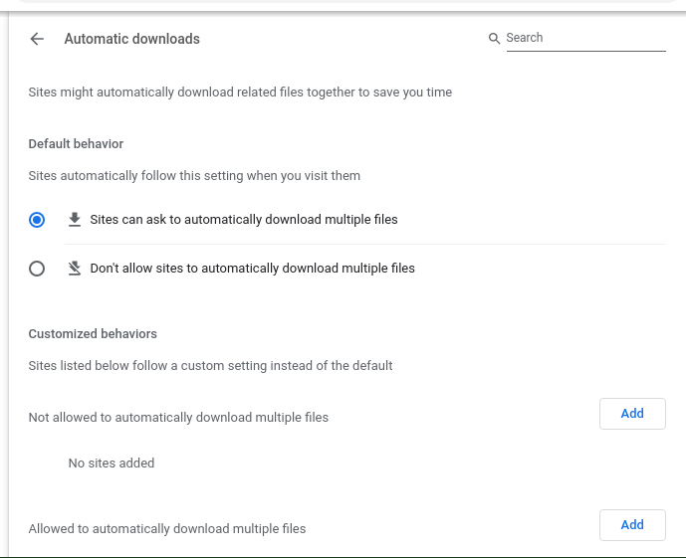
4.4.2 | TC00032 |  |  | 暂停或取消下载 | 中 | 暂停或取消下载 | chromium安装完成 | CPU：i9 11900 内存：16G 硬盘：512G 系统：Win10 | 1、在屏幕底部，找到要暂停下载或要取消下载的文件。 2、在屏幕底部相应文件名旁边点击向下箭头或“更多”图标。 3、点击暂停、继续或取消。 |  | 通过 |  |  |  |  | 通过 | 通过
4.4.3 | TC00033 |  |  | 查看您已下载的文件的列表 | 中 | 查看您已下载的文件的列表 | chromium安装完成 | CPU：i9 11900 内存：16G 硬盘：512G 系统：Win10 | 1、在计算机上打开 Chromium。 2、在右上角，依次点击“更多”图标>下载内容。 |  | 通过 |  |  |  |  | 通过 | 通过
4.4.4 | TC00034 |  |  | 更改默认的PDF下载权限 | 中 | 更改默认的PDF下载权限 | chromium安装完成 | CPU：i9 11900 内存：16G 硬盘：512G 系统：Win10 | 1、打开 Chromium。 2、在右上角，依次点击“更多”图标>设置。 3、依次点击隐私设置和安全性>网站设置。 4、依次点击更多内容设置> PDF 文档。 5、选择要设为默认设置的选项。 |  | 通过 |  |  |  |  | 通过 | 通过 | 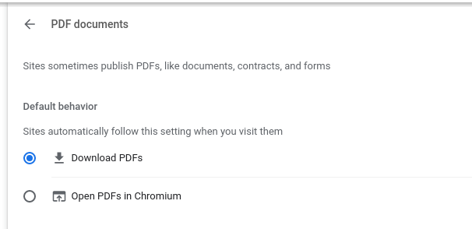
4.4.5 | TC00035 |  |  | 更改下载内容的保存位置 | 中 | 更改下载内容的保存位置 | chromium安装完成 | CPU：i9 11900 内存：16G 硬盘：512G 系统：Win10 | 1、在计算机上打开 Chromium。 2、在右上角，依次点击“更多”图标>设置。 3、在底部，依次点击高级>下载内容。 4、调整您的下载设置： |  | 通过 |  |  |  |  | 通过 | 通过
4.5.1 | TC00036 |  |  | 日后阅读某个网页 | 中 | 日后阅读某个网页 | chromium安装完成 | CPU：i9 11900 内存：16G 硬盘：512G 系统：Win10 | 1、在计算机上打开 Chromium。 2、转到您想在日后阅读的网页。 3、在浏览器右上角，点击“侧边栏”图标 。 4、点击添加当前标签页。 |  | 通过 |  |  |  |  | 通过 | 通过 | 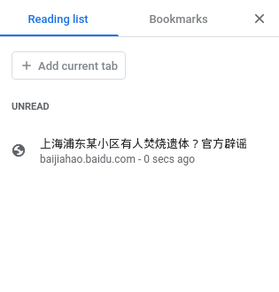
4.5.2 | TC00037 |  |  | 查找阅读清单 | 中 | 查找阅读清单 | chromium安装完成 | CPU：i9 11900 内存：16G 硬盘：512G 系统：Win10 | 1、在浏览器右上角，点击“侧边栏”图标 。 2、点击阅读清单。 |  | 通过 |  |  |  |  | 通过 | 通过
4.5.3 | TC00038 |  |  | 下载 Chromium 中的网页以供离线阅读 | 中 | 下载 Chromium 中的网页以供离线阅读 | chromium安装完成 | CPU：i9 11900 内存：16G 硬盘：512G 系统：Win10 | 1、在计算机上打开 Chromium 。 2、转到您要保存的网页。 3、在右上角，依次点击“更多”图标>更多工具>网页另存为。 4、选择您要将该网页保存到的位置。 5、点击保存。 |  | 通过 |  |  |  |  | 通过 | 通过 | 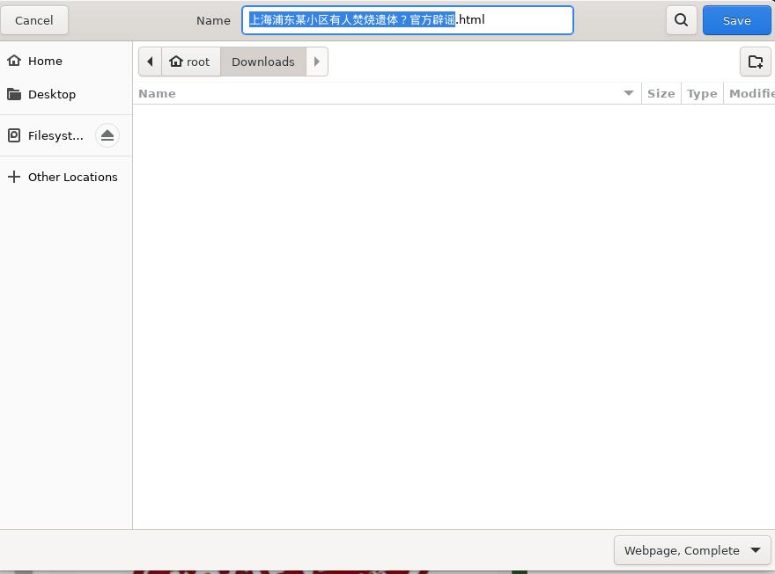
4.6 | TC00039 |  |  | 与他人分享网页 | 中 | 与他人分享网页 | chromium安装完成 | CPU：i9 11900 内存：16G 硬盘：512G 系统：Win10 | 1、打开 Chromium。 2、转到您要分享的网页。 3、在地址栏的右侧：点击“分享”图标。 4、选择您要将该网页分享到的位置。 |  | 通过 |  |  |  |  | 通过 | 通过 | 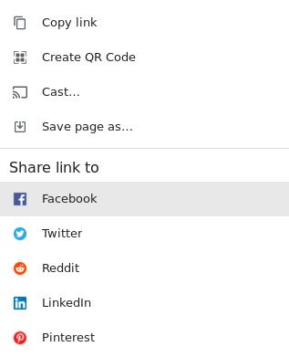
4.7 | TC00040 |  |  | 在 Chromium 中分享或链接到引文和文本 | 中 | 在 Chromium 中分享或链接到引文和文本 | chromium安装完成 | CPU：i9 11900 内存：16G 硬盘：512G 系统：Win10 | 1、在计算机上打开 Chromium 。 2、转到包含想分享的文本的页面。 3、如需突出显示想分享的文本，请点击并按住，然后拖动鼠标。 4、如需打开上下文菜单，请右键点击突出显示的文本。 5、选择复制指向突出显示的内容的链接。 如果无法选择此选项，则意味着该功能可能不适用于所选内容。 6、将链接粘贴到任意位置，例如电子邮件或会话集内。 |  | 通过 |  |  |  |  | 通过 | 通过
4.8 | TC00041 |  |  | 使用二维码分享网页 | 中 | 使用二维码分享网页 | chromium安装完成 | CPU：i9 11900 内存：16G 硬盘：512G 系统：Win10 | 1、打开 Chromium 。 2、转到要分享的网页。 3、找到地址栏：在地址栏右侧，依次点击“分享”图标>“二维码”图标。 4、您可选择执行以下1、在计算机上打开 Chromium。 2、在标签页中播放音乐、视频或其他任何有声内容。可以停留在该标签页上，也可以转到别处。 3、要控制声音，请在右上角点击“媒体控件”图标。 4、您可暂停播放、转到下一首歌曲/下一个视频，或者点击以返回到播放歌曲/视频的标签页。操作： |  | 通过 |  |  |  |  | 通过 | 通过 | 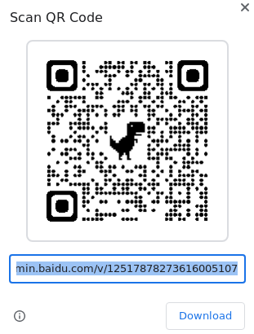
4.9.1 | TC00042 |  |  | 跨多个 Chromium 标签页播放音乐或声音 | 中 | 跨多个 Chromium 标签页播放音乐或声音 | chromium安装完成 | CPU：i9 11900 内存：16G 硬盘：512G 系统：Win10 | 1、在计算机上打开 Chromium。 2、在标签页中播放音乐、视频或其他任何有声内容。可以停留在该标签页上，也可以转到别处。 3、要控制声音，请在右上角点击“媒体控件”图标。 4、您可暂停播放、转到下一首歌曲/下一个视频，或者点击以返回到播放歌曲/视频的标签页。 |  | 通过 |  |  |  |  | 通过 | 通过
4.9.2 | TC00043 |  |  | 跨多个 Chromium 标签页观看视频 | 中 | 跨多个 Chromium 标签页观看视频 | chromium安装完成 | CPU：i9 11900 内存：16G 硬盘：512G 系统：Win10 | 1、在计算机上打开 Chromium 。 2、在一个标签页中播放您想观看的视频。 3、要在浏览其他标签页时观看该视频，请依次点击右上角的“媒体控件”图标>“进入‘画中画’模式”图标。 |  | 通过 |  |  |  |  | 通过 | 通过 | 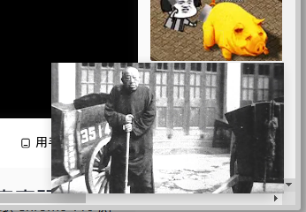
5.1 | TC00044 |  |  | 清除浏览数据 | 中 | 清除浏览数据 | chromium安装完成 | CPU：i9 11900 内存：16G 硬盘：512G 系统：Win10 | 1、在计算机上打开 Chromium。 2、在右上角，点击“更多”图标。 3、点击更多工具>清除浏览数据。 4、选择时间范围，例如过去一小时或时间不限。 5、选择要移除的信息的类型。 6、点击清除数据。 |  | 通过 |  |  |  |  | 通过 | 通过 | 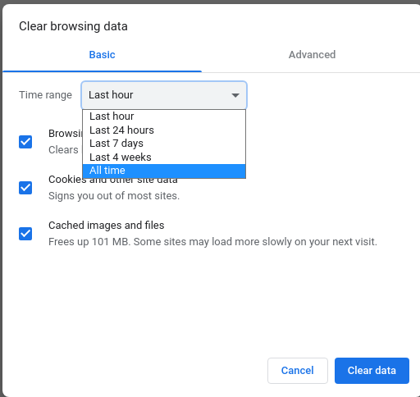
5.2.1 | TC00045 |  |  | 查看历史记录 | 中 | 查看历史记录 | chromium安装完成 | CPU：i9 11900 内存：16G 硬盘：512G 系统：Win10 | 1、在计算机上打开 Chromium。 2、点击右上角的“更多”图标。 3、依次点击历史记录>历史记录。 |  | 通过 |  |  |  |  | 通过 | 通过
5.2.2 | TC00046 |  |  | 清除历史记录 | 中 | 清除历史记录 | chromium安装完成 | CPU：i9 11900 内存：16G 硬盘：512G 系统：Win10 | 1、在计算机上打开 Chromium。 2、点击右上角的“更多”图标。 3、依次点击历史记录>历史记录。 4、点击左侧的清除浏览数据。此时，系统会显示一个方框。 |  | 通过 |  |  |  |  | 通过 | 通过
5.2.3 | TC00047 |  |  | 从历史记录中删除某项内容 | 中 | 从历史记录中删除某项内容 | chromium安装完成 | CPU：i9 11900 内存：16G 硬盘：512G 系统：Win10 | 1、在计算机上打开 Chromium。 2、点击右上角的“更多”图标。 3、依次点击历史记录>历史记录。 4、选中要从历史记录中移除的每项内容旁边的复选框。 5、点击右上角的删除。 6、点击移除进行确认。 |  | 通过 |  |  |  |  | 通过 | 通过
5.3.4 | TC00048 |  |  | 检查您已保存的密码 | 中 | 检查您已保存的密码 | chromium安装完成 | CPU：i9 11900 内存：16G 硬盘：512G 系统：Win10 | 1、在计算机上打开 Chromium。 2、在右上角，依次点击“个人资料”图标>“密码”图标。 如果找不到“密码”图标，请改为在屏幕右上角依次点击“更多”图标>设置>自动填充>密码管理工具。 3、点击检查密码。 |  | 通过 |  |  |  |  | 通过 | 通过
5.4.1 | TC00049 |  |  | 清除所有 Cookie | 中 | 清除所有 Cookie | chromium安装完成 | CPU：i9 11900 内存：16G 硬盘：512G 系统：Win10 | 1、在计算机上打开 Chromium。 2、在右上角，依次点击“更多”图标>“设置”图标。 3、依次点击隐私设置和安全性>Cookie 及其他网站数据。 |  | 通过 |  |  |  |  | 通过 | 通过
5.4.2 | TC00050 |  |  | 删除特定 Cookie | 中 | 删除特定 Cookie | chromium安装完成 | CPU：i9 11900 内存：16G 硬盘：512G 系统：Win10 | 1、在计算机上打开 Chromium 。 2、在右上角，依次点击“更多”图标>“设置”图标。 3、依次点击隐私设置和安全性>Cookie 及其他网站数据。 4、点击查看所有网站数据和权限。 5、在右上角，搜索相应网站的名称。 6、在该网站的网址右侧，点击“移除”图标。 7、点击清除进行确认。 |  | 通过 |  |  |  |  | 通过 | 通过
5.4.3 | TC00051 |  |  | 删除来自某个时间段内的 Cookie | 中 | 删除来自某个时间段内的 Cookie | chromium安装完成 | CPU：i9 11900 内存：16G 硬盘：512G 系统：Win10 | 1、在计算机上打开 Chromium 。 2、在右上角，依次点击“更多”图标>更多工具>清除浏览数据。 3、在顶部，点击“时间范围”旁边的下拉菜单。 4、选择一个时间段，例如过去一小时或过去一天。 5、选中 Cookie 及其他网站数据。 6、取消选中所有其他项。 7、点击清除数据。 |  | 通过 |  |  |  |  | 通过 | 通过
5.5 | TC00052 |  |  | 将 Chromium 设置重置为默认设置 | 中 | 将 Chromium 设置重置为默认设置 | chromium安装完成 | CPU：i9 11900 内存：16G 硬盘：512G 系统：Win10 | 1、在计算机上打开 Chromium。 2、在右上角，依次点击“更多”图标>设置>高级。 3、依次点击重置设置>将设置还原为原始默认设置>重置设置。 |  | 通过 |  |  |  |  | 通过 | 通过
6.1 | TC00053 |  |  | 检查网站连接是否安全 | 中 | 检查网站连接是否安全 | chromium安装完成 | CPU：i9 11900 内存：16G 硬盘：512G 系统：Win10 | 1、在 Chromium 中，打开某个网页。 2、若要检查网站的安全性，请查看网址左侧显示的安全状态标志： 安全 信息或不安全 不安全或危险 3、若要查找该网站的隐私权详细信息和权限的摘要，请选择安全标志。 |  | 通过 |  |  |  |  | 通过 | 通过 | 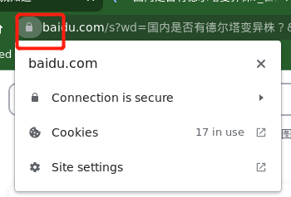
6.2.1 | TC00054 |  |  | 更改默认的弹出式窗口和重定向设置 | 中 | 更改默认的弹出式窗口和重定向设置 | chromium安装完成 | CPU：i9 11900 内存：16G 硬盘：512G 系统：Win10 | 1、在计算机上打开 Chromium 。 2、在右上角，依次点击“更多”图标>设置。 3、依次点击隐私设置和安全性>网站设置。 4、点击弹出式窗口和重定向。 5、选择要设为默认设置的选项。 |  | 通过 |  |  |  |  | 通过 | 通过
6.2.2 | TC00055 |  |  | 屏蔽通知 | 中 | 屏蔽通知 | chromium安装完成 | CPU：i9 11900 内存：16G 硬盘：512G 系统：Win10 | 1、在计算机上打开 Chromium。 2、转到会向您显示通知的网站。 3、选择“查看网站信息”图标。 4、从“通知”旁边的下拉菜单中选择屏蔽。 |  | 通过 |  |  |  |  | 通过 | 通过
6.3.1 | TC00056 |  |  | 更改默认的广告权限 | 中 | 更改默认的广告权限 | chromium安装完成 | CPU：i9 11900 内存：16G 硬盘：512G 系统：Win10 | 1、打开 Chromium 。 2、在右上角，依次点击“更多”图标>设置。 3、依次点击隐私设置和安全性>网站设置。 4、依次点击更多内容设置>广告。 5、选择要设为默认设置的选项。 |  | 通过 |  |  |  |  | 通过 | 通过
6.4.1 | TC00057 |  |  | 更改默认的位置信息设置 | 中 | 更改默认的位置信息设置 | chromium安装完成 | CPU：i9 11900 内存：16G 硬盘：512G 系统：Win10 | 1、在计算机上打开 Chromium 。 2、在右上角，依次点击“更多”图标>设置。 3、依次点击隐私设置和安全性>网站设置。 4、点击位置。 5、选择要设为默认设置的选项。 |  | 通过 |  |  |  |  | 通过 | 通过
6.5 | TC00058 |  |  | 有害的扩展程序 | 中 | 有害的扩展程序 | chromium安装完成 | CPU：i9 11900 内存：16G 硬盘：512G 系统：Win10 | 1、在计算机上打开 Chromium 。 2、在顶部，依次点击“更多”图标>设置。 3、点击隐私设置和安全性。 4、在“安全检查”下，选择立即检查。 5、如果 Chromium 发现了任何问题，请按照以下步骤操作： |  | 通过 |  |  |  |  | 通过 | 通过
6.5.1 | TC00059 |  |  | 开启 HTTPS-First 模式 | 中 | 开启 HTTPS-First 模式 | chromium安装完成 | CPU：i9 11900 内存：16G 硬盘：512G 系统：Win10 | 1、在计算机上打开 Chromium 。 2、在右上角，依次点击“更多”图标>设置。 3、点击左侧的隐私设置和安全性。 4、点击安全。 5、开启一律使用安全连接。 |  | 通过 |  |  |  |  | 通过 | 通过
6.5.2 | TC00060 |  |  | 使用安全连接查找网站的 IP 地址 | 中 | 使用安全连接查找网站的 IP 地址 | chromium安装完成 | CPU：i9 11900 内存：16G 硬盘：512G 系统：Win10 | 1、在计算机上打开 Chromium 。 2、在右上角，依次选择“更多”图标>设置。 3、依次点击隐私设置和安全性>安全。 4、开启或关闭使用安全 DNS。 5、选择您当前的服务提供商，或从下拉菜单中选择自定义服务提供商。 |  | 通过 |  |  |  |  | 通过 | 通过
7.1.1 | TC00061 |  |  | 在当前网页上缩放 | 中 | 在当前网页上缩放 | chromium安装完成 | CPU：i9 11900 内存：16G 硬盘：512G 系统：Win10 | 1、在计算机上打开 Chromium。 2、点击右上角的“更多”图标 展开。 3、在“缩放”旁边，选择您想使用的缩放选项： 放大所有内容：点击“放大”图标。键盘快捷键为：Ctrl 和 + 缩小所有内容：点击“缩小”图标。键盘快捷键为：Ctrl 和 - 使用全屏模式：点击“全屏”图标。键盘快捷键为：F11 |  | 通过 |  |  |  |  | 通过 | 通过 | 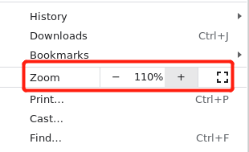
7.1.2 | TC00062 |  |  | 管理特定网站的缩放级别 | 中 | 管理特定网站的缩放级别 | chromium安装完成 | CPU：i9 11900 内存：16G 硬盘：512G 系统：Win10 | 1、打开 Chromium 。 2、在右上角，依次点击“更多”图标>设置。 3、依次点击隐私设置和安全性>网站设置。 4、点击更多内容设置>缩放级别。 5、如需为特定网站移除调整大小设置，请点击 X。 |  | 通过 |  |  |  |  | 通过 | 通过
7.1.3 | TC00063 |  |  | 设置所有网页的页面内容大小或字号 | 中 | 设置所有网页的页面内容大小或字号 | chromium安装完成 | CPU：i9 11900 内存：16G 硬盘：512G 系统：Win10 | 1、在计算机上打开 Chromium。 2、在右上角，依次点击“更多”图标>设置。 3、点击外观。 4、根据需要进行更改。 |  | 通过 |  |  |  |  | 通过 | 通过
7.2.1 | TC00064 |  |  | 更改默认的通知设置 | 中 | 更改默认的通知设置 | chromium安装完成 | CPU：i9 11900 内存：16G 硬盘：512G 系统：Win10 | 1、在计算机上打开 Chromium 。 2、在右上角，依次点击“更多”图标>设置。 3、依次点击隐私设置和安全性>网站设置>通知。 4、选择要设为默认设置的选项。 |  | 通过 |  |  |  |  | 通过 | 通过
7.3.1 | TC00065 |  |  | 在 Chromium 中翻译网页 | 中 | 在 Chromium 中翻译网页 | chromium安装完成 | CPU：i9 11900 内存：16G 硬盘：512G 系统：Win10 | 1、在计算机上打开 Chromium。 2、转到一个不是以您要翻译成的目标语言显示的网页。 3、在地址栏右侧点击“翻译”图标 。 4、Chromium 即会翻译当前网页。 |  | 通过 |  |  |  |  | 通过 | 通过
7.3.2 | TC00066 |  |  | 请求翻译或者关闭翻译功能 | 中 | 请求翻译或者关闭翻译功能 | chromium安装完成 | CPU：i9 11900 内存：16G 硬盘：512G 系统：Win10 | 1、在计算机上打开 Chromium。 2、在右上角，依次点击“更多”图标>设置。 3、在底部，点击高级。 4、点击“语言”下方的语言。 5、勾选或取消勾选“询问是否翻译非您所用语言的网页”。 |  | 通过 |  |  |  |  | 通过 | 通过 | 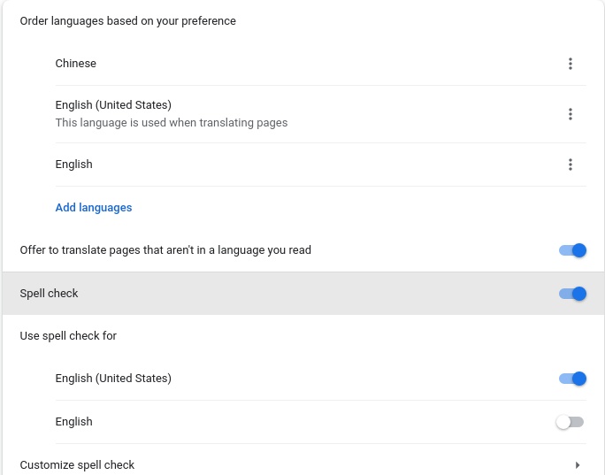
7.3.3 | TC00067 |  |  | 针对特定语言开启或关闭翻译功能 | 中 | 针对特定语言开启或关闭翻译功能 | chromium安装完成 | CPU：i9 11900 内存：16G 硬盘：512G 系统：Win10 | 1、在计算机上打开 Chromium。 2、在右上角，依次点击“更多”图标>设置。 3、点击底部的高级。 4、依次点击语言>语言。 5、在您要使用的语言旁边，点击“更多”图标。 如果没有列出要使用的语言，请点击添加语言来添加该语言。 6、开启或关闭询问是否翻译此语言的网页。 |  | 通过 |  |  |  |  | 通过 | 通过
7.4 | TC00068 |  |  | 在 Chromium 中更改视频字幕样式 | 中 | 在 Chromium 中更改视频字幕样式 | chromium安装完成 | CPU：i9 11900 内存：16G 硬盘：512G 系统：Win10 | 1、在计算机上打开 Chromium。 2、在右上角，依次点击“更多”图标>设置。 3、在底部，依次点击高级>无障碍。 4、选择字幕以打开“设备设置”部分，然后从中更改视频字幕样式。 |  | 通过 |  |  |  |  | 通过 | 通过 | 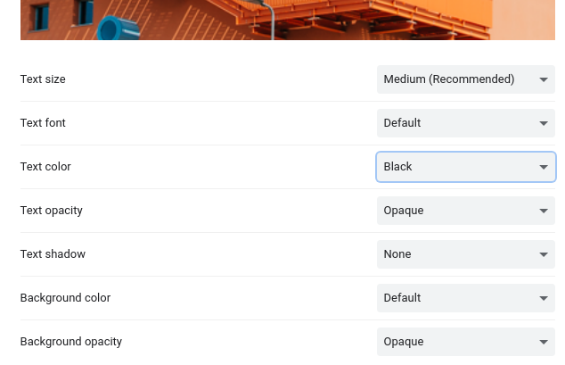
7.5.1 | TC00069 |  |  | 开启和关闭 Chromium 拼写检查功能 | 中 | 开启和关闭 Chromium 拼写检查功能 | chromium安装完成 | CPU：i9 11900 内存：16G 硬盘：512G 系统：Win10 | 1、打开设置。 2、依次点击高级>语言。 3、在“拼写检查”右侧，开启或关闭此功能。 |  | 通过 |  |  |  |  | 通过 | 通过
8.1 | TC00070 |  |  | 开启无痕模式 | 中 | 开启无痕模式 | chromium安装完成 | CPU：i9 11900 内存：16G 硬盘：512G 系统：Win10 | 1、在计算机上打开 Chromium。 2、在右上角，依次点击“更多”图标>打开新的无痕窗口。 3、系统即会打开一个新窗口。检查顶部一角是否显示了“无痕模式”图标。 您也可以使用键盘快捷键来打开无痕式窗口：Ctrl + Shift + n。 |  | 通过 |  |  |  |  | 通过 | 通过 | 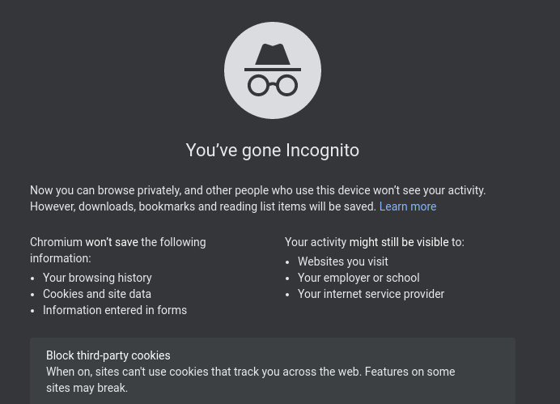
9 | TC00071 |  |  | 非正常关闭 | 中 | 非正常关闭 | 系统不正常关闭 | CPU：i9 11900 内存：16G 硬盘：512G 系统：Win10 | 当计算机在未关闭Chromium时关机或重启，在下次打开Chromium时会提醒是否要恢复之前所打开的网页。 |  | 通过 |  |  |  |  | 通过 | 通过

